Bu Erta
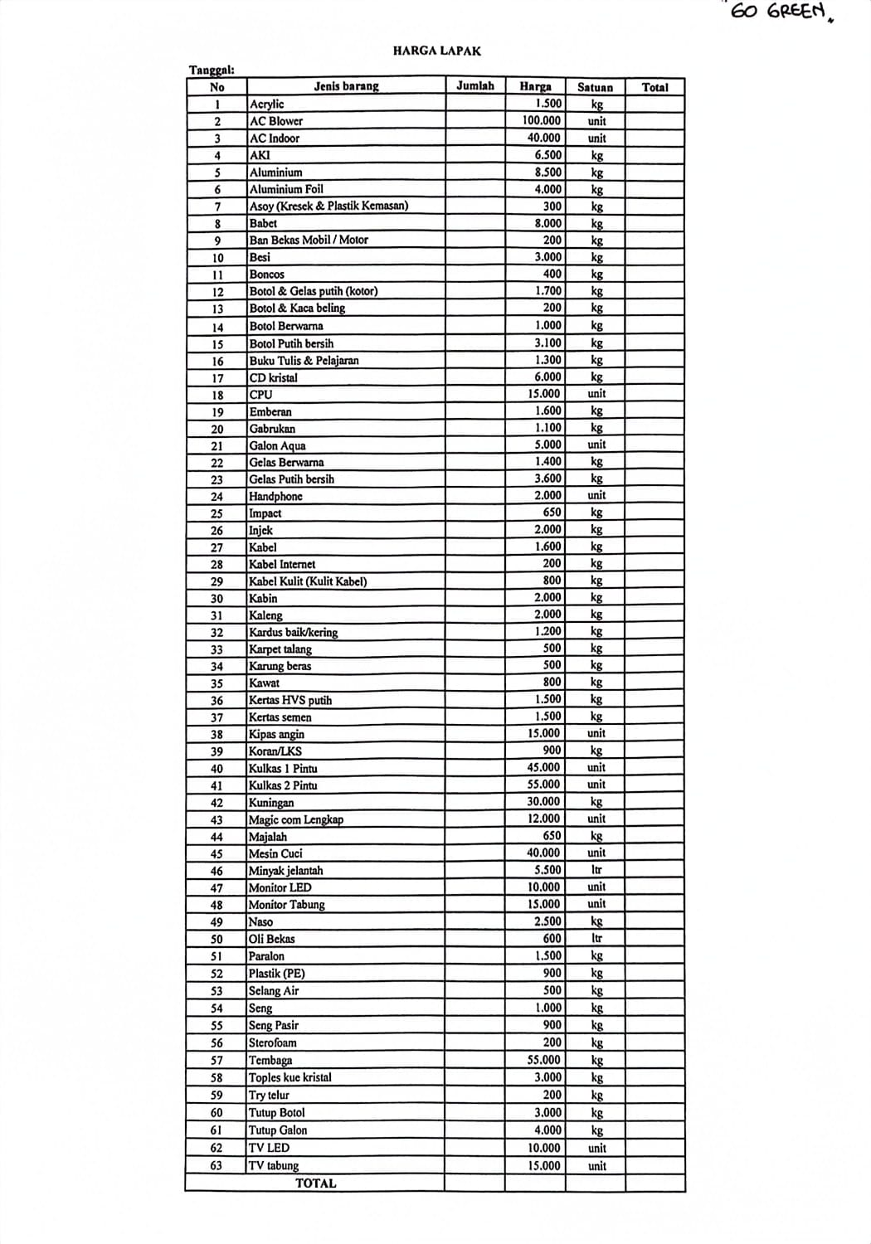
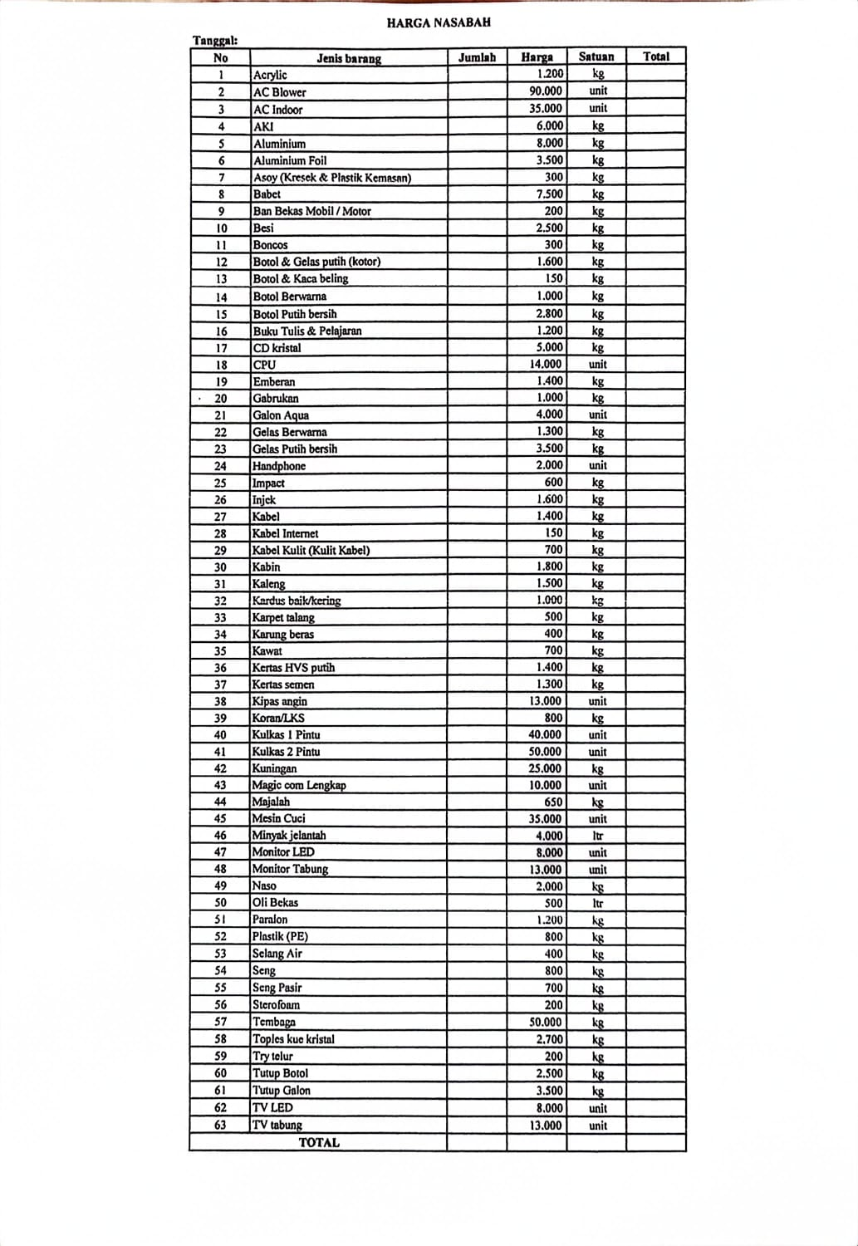
No | Jenis Barang | Jumlah | Harga Nasabah | Harga Lapak | Satuan | Total
1 | Acrylic |  | 1,200 | 1,500 | kg
2 | AC Blower |  | 90,000 | 100,000 | unit
3 | AC Indoor |  | 35,000 | 40,000 | unit
4 | Aki |  | 6,000 | 6,500 | kg
5 | Alumunium |  | 8,000 | 8,500 | kg
6 | Alumunium Foil |  | 3,500 | 4,000 | kg
7 | Asoy |  | 200 | 300 | kg
8 | Babet |  | 7,500 | 8,000 | kg
9 | Ban Bekas |  | 150 | 200 | kg
10 | Besi |  | 2,500 | 3,000 | kg
11 | Boncos |  | 300 | 400 | kg
12 | Botol & Gelas Putih (Kotor) |  | 1,600 | 1,700 | kg
13 | Botol & Kaca Beling |  | 150 | 200 | kg
14 | Botol Berwarna |  | 800 | 1,000 | kg
15 | Botol Putih Bersih |  | 2,800 | 3,100 | kg
16 | Buku Tulis & Pelajaran |  | 1,200 | 1,300 | kg
17 | CD Kristal |  | 5,000 | 6,000 | kg
18 | CPU |  | 14,000 | 15,000 | unit
19 | Emberan |  | 1,400 | 1,600 | kg
20 | Gabrukan |  | 1,000 | 1,100 | kg
21 | Galon Aqua |  | 4,000 | 5,000 | unit
22 | Gelas Berwarna |  | 1,300 | 1,400 | kg
23 | Gelas Putih Bersih |  | 3,500 | 3,600 | kg
24 | Handphone |  | 1,800 | 2,000 | unit
25 | Impact |  | 600 | 650 | kg
26 | Injek |  | 1,600 | 2,000 | kg
27 | Kabel |  | 1,400 | 1,600 | kg
28 | Kabel Internet |  | 150 | 200 | kg
29 | Kabel Kulit |  | 700 | 800 | kg
30 | Kabin |  | 1,800 | 2,000 | kg
31 | Kaleng |  | 1,500 | 2,000 | kg
32 | Kardus Baik/Kering |  | 1,000 | 1,200 | kg
33 | Karpet Talang |  | 400 | 500 | kg
34 | Karung Beras |  | 400 | 500 | kg
35 | Kawat |  | 700 | 800 | kg
36 | Kertas HVS Putih |  | 1,400 | 1,500 | kg
37 | Kertas Semen |  | 1,300 | 1,500 | kg
38 | Kipas Angin |  | 13,000 | 15,000 | unit
39 | Koran/LKS |  | 800 | 900 | kg
40 | Kulkas 1 Pintu |  | 40,000 | 45,000 | unit
41 | Kulkas 2 Pintu |  | 50,000 | 55,000 | unit
42 | Kuningan |  | 25,000 | 30,000 | kg
43 | Magic Com Lengkap |  | 10,000 | 12,000 | unit
44 | Majalah |  | 600 | 650 | kg
45 | Mesin Cuci |  | 35,000 | 40,000 | unit
46 | Minyak Jelantah |  | 4,000 | 5,500 | ltr
47 | Multilayer |  | 300 | 400 | kg
48 | Monitor LED |  | 8,000 | 10,000 | unit
49 | Monitor Tabung |  | 13,000 | 15,000 | unit
50 | Naso |  | 2,000 | 2,500 | kg
51 | Oli Bekas |  | 500 | 600 | ltr
52 | Paralon |  | 1,200 | 1,500 | kg
53 | Plastik (PE) |  | 800 | 900 | kg
54 | Selang Air |  | 400 | 500 | kg
55 | Seng |  | 800 | 1,000 | kg
56 | Seng Pasir |  | 700 | 900 | kg
57 | Sterofoam |  | 150 | 200 | kg
58 | Tembaga |  | 50,000 | 55,000 | kg
59 | Toples Kue Kristal |  | 2,700 | 3,000 | kg
60 | Try Telur |  | 150 | 200 | kg
61 | Tutup Botol |  | 2,500 | 3,000 | kg
62 | Tutup Galon |  | 3,500 | 4,000 | kg
63 | TV LED |  | 8,000 | 10,000 | unit
64 | TV Tabung |  | 13,000 | 15,000 | unit

